1
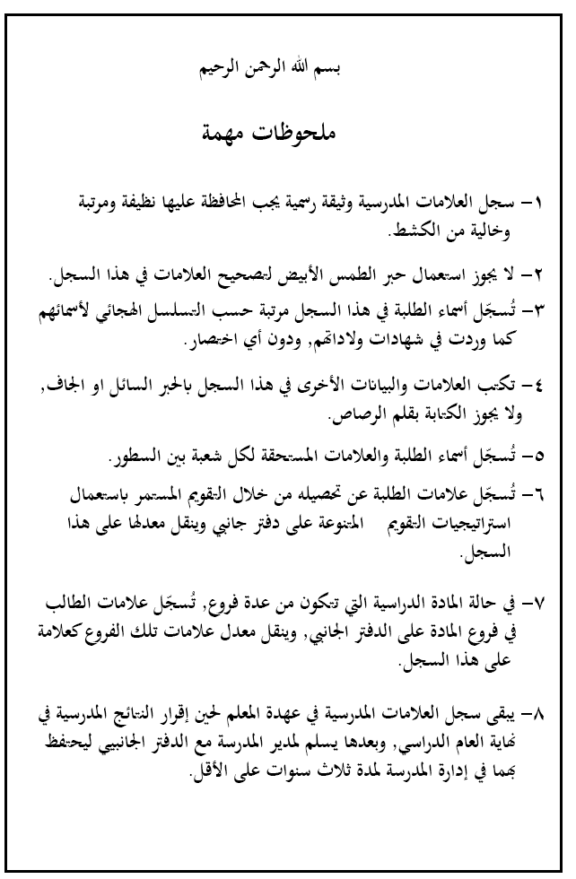
 |  | الصف : |  |  |  |  | الشعبة ( )
الرقم المتسلسل | الاســــــــــــــــــم | أ | ب | جـ | د | هـ | ملحوظــــــات
 |  | التقـــــــــويم الاول | التقـــــــــويم الثاني | التقـــــــــويم الثالث | التقـــــــــويم الرابع | نتيجة الفصل الأول أ + ب + ج + د
 |  | 20% | 20% | 20% | 40% | 100%

- 46 - |  |  |  |  |  |  |  | - 3 -
 |  | الصف : |  |  |  |  | الشعبة ( ) | المادة الدراسية
الرقم المتسلسل | الاســــــــــــــــــم | أ | ب | جـ | د | هـ | ملحوظــــــات | و | ز | حـ | ط | ي | النتيجة السنوية |  | ملحوظــــــــات
 |  | التقـــــــــويم الاول | التقـــــــــويم الثاني | التقـــــــــويم الثالث | التقـــــــــويم الرابع | نتيجة الفصل الأول أ + ب + ج + د |  | التقـــــــــويم الاول | التقـــــــــويم الثاني | التقـــــــــويم الثالث | التقـــــــــويم الرابع | نتيجة الفصل الثاني و + ز + حـ + ط | للصفوف من (4-10) هـ+ي هـ+ي 2 للصفيين (11-12) | نتيجة تقويم الإكمال
 |  | 20% | 20% | 20% | 40% | 100% |  | 20% | 20% | 20% | 40% | 100% | 100%

- 4 - |  |  |  |  |  |  |  | - 45 -
 |  | الصف : |  |  |  |  | الشعبة ( ) | المادة الدراسية
الرقم المتسلسل | الاســــــــــــــــــم | أ | ب | جـ | د | هـ | ملحوظــــــات | و | ز | حـ | ط | ي | النتيجة السنوية |  | ملحوظــــــــات
 |  | التقـــــــــويم الاول | التقـــــــــويم الثاني | التقـــــــــويم الثالث | التقـــــــــويم الرابع | نتيجة الفصل الأول أ + ب + ج + د |  | التقـــــــــويم الاول | التقـــــــــويم الثاني | التقـــــــــويم الثالث | التقـــــــــويم الرابع | نتيجة الفصل الثاني و + ز + حـ + ط | للصفوف من (4-10) هـ+ي هـ+ي 2 للصفيين (11-12) | نتيجة تقويم الإكمال
 |  | 20% | 20% | 20% | 40% | 100% |  | 20% | 20% | 20% | 40% | 100% | 100%

- 44 - |  |  |  |  |  |  |  | - 5 -
 |  | الصف : |  |  |  |  | الشعبة ( ) | المادة الدراسية

الرقم المتسلسل | الاســــــــــــــــــم | أ | ب | جـ | د | هـ | ملحوظــــــات | و | ز | حـ | ط | ي | النتيجة السنوية |  | ملحوظــــــــات
 |  | التقـــــــــويم الاول | التقـــــــــويم الثاني | التقـــــــــويم الثالث | التقـــــــــويم الرابع | نتيجة الفصل الأول أ + ب + ج + د |  | التقـــــــــويم الاول | التقـــــــــويم الثاني | التقـــــــــويم الثالث | التقـــــــــويم الرابع | نتيجة الفصل الثاني و + ز + حـ + ط | للصفوف من (4-10) هـ+ي هـ+ي 2 للصفيين (11-12) | نتيجة تقويم الإكمال
 |  | 20% | 20% | 20% | 40% | 100% |  | 20% | 20% | 20% | 40% | 100% | 100%

- 6 - |  |  |  |  |  |  |  | - 43 -
 |  | الصف : |  |  |  |  | الشعبة ( ) | المادة الدراسية

الرقم المتسلسل | الاســــــــــــــــــم | أ | ب | جـ | د | هـ | ملحوظــــــات | و | ز | حـ | ط | ي | النتيجة السنوية |  | ملحوظــــــــات
 |  | التقـــــــــويم الاول | التقـــــــــويم الثاني | التقـــــــــويم الثالث | التقـــــــــويم الرابع | نتيجة الفصل الأول أ + ب + ج + د |  | التقـــــــــويم الاول | التقـــــــــويم الثاني | التقـــــــــويم الثالث | التقـــــــــويم الرابع | نتيجة الفصل الثاني و + ز + حـ + ط | للصفوف من (4-10) هـ+ي هـ+ي 2 للصفيين (11-12) | نتيجة تقويم الإكمال
 |  | 20% | 20% | 20% | 40% | 100% |  | 20% | 20% | 20% | 40% | 100% | 100%

- 42 - |  |  |  |  |  |  |  | - 7 -
 |  | الصف : |  |  |  |  | الشعبة ( ) | المادة الدراسية

الرقم المتسلسل | الاســــــــــــــــــم | أ | ب | جـ | د | هـ | ملحوظــــــات | و | ز | حـ | ط | ي | النتيجة السنوية |  | ملحوظــــــــات
 |  | التقـــــــــويم الاول | التقـــــــــويم الثاني | التقـــــــــويم الثالث | التقـــــــــويم الرابع | نتيجة الفصل الأول أ + ب + ج + د |  | التقـــــــــويم الاول | التقـــــــــويم الثاني | التقـــــــــويم الثالث | التقـــــــــويم الرابع | نتيجة الفصل الثاني و + ز + حـ + ط | للصفوف من (4-10) هـ+ي هـ+ي 2 للصفيين (11-12) | نتيجة تقويم الإكمال
 |  | 20% | 20% | 20% | 40% | 100% |  | 20% | 20% | 20% | 40% | 100% | 100%

- 8 - |  |  |  |  |  |  |  | - 41 -
 |  | الصف : |  |  |  |  | الشعبة ( ) | المادة الدراسية

الرقم المتسلسل | الاســــــــــــــــــم | أ | ب | جـ | د | هـ | ملحوظــــــات | و | ز | حـ | ط | ي | النتيجة السنوية |  | ملحوظــــــــات
 |  | التقـــــــــويم الاول | التقـــــــــويم الثاني | التقـــــــــويم الثالث | التقـــــــــويم الرابع | نتيجة الفصل الأول أ + ب + ج + د |  | التقـــــــــويم الاول | التقـــــــــويم الثاني | التقـــــــــويم الثالث | التقـــــــــويم الرابع | نتيجة الفصل الثاني و + ز + حـ + ط | للصفوف من (4-10) هـ+ي هـ+ي 2 للصفيين (11-12) | نتيجة تقويم الإكمال
 |  | 20% | 20% | 20% | 40% | 100% |  | 20% | 20% | 20% | 40% | 100% | 100%

- 40 - |  |  |  |  |  |  |  | - 9 -
 |  | الصف : |  |  |  |  | الشعبة ( ) | المادة الدراسية

الرقم المتسلسل | الاســــــــــــــــــم | أ | ب | جـ | د | هـ | ملحوظــــــات | و | ز | حـ | ط | ي | النتيجة السنوية |  | ملحوظــــــــات
 |  | التقـــــــــويم الاول | التقـــــــــويم الثاني | التقـــــــــويم الثالث | التقـــــــــويم الرابع | نتيجة الفصل الأول أ + ب + ج + د |  | التقـــــــــويم الاول | التقـــــــــويم الثاني | التقـــــــــويم الثالث | التقـــــــــويم الرابع | نتيجة الفصل الثاني و + ز + حـ + ط | للصفوف من (4-10) هـ+ي هـ+ي 2 للصفيين (11-12) | نتيجة تقويم الإكمال
 |  | 20% | 20% | 20% | 40% | 100% |  | 20% | 20% | 20% | 40% | 100% | 100%

- 10 - |  |  |  |  |  |  |  | - 39 -
 |  | الصف : |  |  |  |  | الشعبة ( ) | المادة الدراسية

الرقم المتسلسل | الاســــــــــــــــــم | أ | ب | جـ | د | هـ | ملحوظــــــات | و | ز | حـ | ط | ي | النتيجة السنوية |  | ملحوظــــــــات
 |  | التقـــــــــويم الاول | التقـــــــــويم الثاني | التقـــــــــويم الثالث | التقـــــــــويم الرابع | نتيجة الفصل الأول أ + ب + ج + د |  | التقـــــــــويم الاول | التقـــــــــويم الثاني | التقـــــــــويم الثالث | التقـــــــــويم الرابع | نتيجة الفصل الثاني و + ز + حـ + ط | للصفوف من (4-10) هـ+ي هـ+ي 2 للصفيين (11-12) | نتيجة تقويم الإكمال
 |  | 20% | 20% | 20% | 40% | 100% |  | 20% | 20% | 20% | 40% | 100% | 100%

- 38 - |  |  |  |  |  |  |  | - 11 -
 |  | الصف : |  |  |  |  | الشعبة ( ) | المادة الدراسية

الرقم المتسلسل | الاســــــــــــــــــم | أ | ب | جـ | د | هـ | ملحوظــــــات | و | ز | حـ | ط | ي | النتيجة السنوية |  | ملحوظــــــــات
 |  | التقـــــــــويم الاول | التقـــــــــويم الثاني | التقـــــــــويم الثالث | التقـــــــــويم الرابع | نتيجة الفصل الأول أ + ب + ج + د |  | التقـــــــــويم الاول | التقـــــــــويم الثاني | التقـــــــــويم الثالث | التقـــــــــويم الرابع | نتيجة الفصل الثاني و + ز + حـ + ط | للصفوف من (4-10) هـ+ي هـ+ي 2 للصفيين (11-12) | نتيجة تقويم الإكمال
 |  | 20% | 20% | 20% | 40% | 100% |  | 20% | 20% | 20% | 40% | 100% | 100%

- 12 - |  |  |  |  |  |  |  | - 37 -
 |  | الصف : |  |  |  |  | الشعبة ( ) | المادة الدراسية

الرقم المتسلسل | الاســــــــــــــــــم | أ | ب | جـ | د | هـ | ملحوظــــــات | و | ز | حـ | ط | ي | النتيجة السنوية |  | ملحوظــــــــات
 |  | التقـــــــــويم الاول | التقـــــــــويم الثاني | التقـــــــــويم الثالث | التقـــــــــويم الرابع | نتيجة الفصل الأول أ + ب + ج + د |  | التقـــــــــويم الاول | التقـــــــــويم الثاني | التقـــــــــويم الثالث | التقـــــــــويم الرابع | نتيجة الفصل الثاني و + ز + حـ + ط | للصفوف من (4-10) هـ+ي هـ+ي 2 للصفيين (11-12) | نتيجة تقويم الإكمال
 |  | 20% | 20% | 20% | 40% | 100% |  | 20% | 20% | 20% | 40% | 100% | 100%

- 36 - |  |  |  |  |  |  |  | - 13 -
 |  | الصف : |  |  |  |  | الشعبة ( ) | المادة الدراسية

الرقم المتسلسل | الاســــــــــــــــــم | أ | ب | جـ | د | هـ | ملحوظــــــات | و | ز | حـ | ط | ي | النتيجة السنوية |  | ملحوظــــــــات
 |  | التقـــــــــويم الاول | التقـــــــــويم الثاني | التقـــــــــويم الثالث | التقـــــــــويم الرابع | نتيجة الفصل الأول أ + ب + ج + د |  | التقـــــــــويم الاول | التقـــــــــويم الثاني | التقـــــــــويم الثالث | التقـــــــــويم الرابع | نتيجة الفصل الثاني و + ز + حـ + ط | للصفوف من (4-10) هـ+ي هـ+ي 2 للصفيين (11-12) | نتيجة تقويم الإكمال
 |  | 20% | 20% | 20% | 40% | 100% |  | 20% | 20% | 20% | 40% | 100% | 100%

- 14 - |  |  |  |  |  |  |  | - 35 -
 |  | الصف : |  |  |  |  | الشعبة ( ) | المادة الدراسية

الرقم المتسلسل | الاســــــــــــــــــم | أ | ب | جـ | د | هـ | ملحوظــــــات | و | ز | حـ | ط | ي | النتيجة السنوية |  | ملحوظــــــــات
 |  | التقـــــــــويم الاول | التقـــــــــويم الثاني | التقـــــــــويم الثالث | التقـــــــــويم الرابع | نتيجة الفصل الأول أ + ب + ج + د |  | التقـــــــــويم الاول | التقـــــــــويم الثاني | التقـــــــــويم الثالث | التقـــــــــويم الرابع | نتيجة الفصل الثاني و + ز + حـ + ط | للصفوف من (4-10) هـ+ي هـ+ي 2 للصفيين (11-12) | نتيجة تقويم الإكمال
 |  | 20% | 20% | 20% | 40% | 100% |  | 20% | 20% | 20% | 40% | 100% | 100%

- 34 - |  |  |  |  |  |  |  | - 15 -
 |  | الصف : |  |  |  |  | الشعبة ( ) | المادة الدراسية

الرقم المتسلسل | الاســــــــــــــــــم | أ | ب | جـ | د | هـ | ملحوظــــــات | و | ز | حـ | ط | ي | النتيجة السنوية |  | ملحوظــــــــات
 |  | التقـــــــــويم الاول | التقـــــــــويم الثاني | التقـــــــــويم الثالث | التقـــــــــويم الرابع | نتيجة الفصل الأول أ + ب + ج + د |  | التقـــــــــويم الاول | التقـــــــــويم الثاني | التقـــــــــويم الثالث | التقـــــــــويم الرابع | نتيجة الفصل الثاني و + ز + حـ + ط | للصفوف من (4-10) هـ+ي هـ+ي 2 للصفيين (11-12) | نتيجة تقويم الإكمال
 |  | 20% | 20% | 20% | 40% | 100% |  | 20% | 20% | 20% | 40% | 100% | 100%

- 16 - |  |  |  |  |  |  |  | - 33 -
 |  | الصف : |  |  |  |  | الشعبة ( ) | المادة الدراسية

الرقم المتسلسل | الاســــــــــــــــــم | أ | ب | جـ | د | هـ | ملحوظــــــات | و | ز | حـ | ط | ي | النتيجة السنوية |  | ملحوظــــــــات
 |  | التقـــــــــويم الاول | التقـــــــــويم الثاني | التقـــــــــويم الثالث | التقـــــــــويم الرابع | نتيجة الفصل الأول أ + ب + ج + د |  | التقـــــــــويم الاول | التقـــــــــويم الثاني | التقـــــــــويم الثالث | التقـــــــــويم الرابع | نتيجة الفصل الثاني و + ز + حـ + ط | للصفوف من (4-10) هـ+ي هـ+ي 2 للصفيين (11-12) | نتيجة تقويم الإكمال
 |  | 20% | 20% | 20% | 40% | 100% |  | 20% | 20% | 20% | 40% | 100% | 100%

- 32 - |  |  |  |  |  |  |  | - 17 -
 |  | الصف : |  |  |  |  | الشعبة ( ) | المادة الدراسية

الرقم المتسلسل | الاســــــــــــــــــم | أ | ب | جـ | د | هـ | ملحوظــــــات | و | ز | حـ | ط | ي | النتيجة السنوية |  | ملحوظــــــــات
 |  | التقـــــــــويم الاول | التقـــــــــويم الثاني | التقـــــــــويم الثالث | التقـــــــــويم الرابع | نتيجة الفصل الأول أ + ب + ج + د |  | التقـــــــــويم الاول | التقـــــــــويم الثاني | التقـــــــــويم الثالث | التقـــــــــويم الرابع | نتيجة الفصل الثاني و + ز + حـ + ط | للصفوف من (4-10) هـ+ي هـ+ي 2 للصفيين (11-12) | نتيجة تقويم الإكمال
 |  | 20% | 20% | 20% | 40% | 100% |  | 20% | 20% | 20% | 40% | 100% | 100%

- 18 - |  |  |  |  |  |  |  | - 31 -
 |  | الصف : |  |  |  |  | الشعبة ( ) | المادة الدراسية

الرقم المتسلسل | الاســــــــــــــــــم | أ | ب | جـ | د | هـ | ملحوظــــــات | و | ز | حـ | ط | ي | النتيجة السنوية |  | ملحوظــــــــات
 |  | التقـــــــــويم الاول | التقـــــــــويم الثاني | التقـــــــــويم الثالث | التقـــــــــويم الرابع | نتيجة الفصل الأول أ + ب + ج + د |  | التقـــــــــويم الاول | التقـــــــــويم الثاني | التقـــــــــويم الثالث | التقـــــــــويم الرابع | نتيجة الفصل الثاني و + ز + حـ + ط | للصفوف من (4-10) هـ+ي هـ+ي 2 للصفيين (11-12) | نتيجة تقويم الإكمال
 |  | 20% | 20% | 20% | 40% | 100% |  | 20% | 20% | 20% | 40% | 100% | 100%

- 30 - |  |  |  |  |  |  |  | - 19 -
 |  | الصف : |  |  |  |  | الشعبة ( ) | المادة الدراسية

الرقم المتسلسل | الاســــــــــــــــــم | أ | ب | جـ | د | هـ | ملحوظــــــات | و | ز | حـ | ط | ي | النتيجة السنوية |  | ملحوظــــــــات
 |  | التقـــــــــويم الاول | التقـــــــــويم الثاني | التقـــــــــويم الثالث | التقـــــــــويم الرابع | نتيجة الفصل الأول أ + ب + ج + د |  | التقـــــــــويم الاول | التقـــــــــويم الثاني | التقـــــــــويم الثالث | التقـــــــــويم الرابع | نتيجة الفصل الثاني و + ز + حـ + ط | للصفوف من (4-10) هـ+ي هـ+ي 2 للصفيين (11-12) | نتيجة تقويم الإكمال
 |  | 20% | 20% | 20% | 40% | 100% |  | 20% | 20% | 20% | 40% | 100% | 100%

- 20 - |  |  |  |  |  |  |  | - 29 -
 |  | الصف : |  |  |  |  | الشعبة ( ) | المادة الدراسية

الرقم المتسلسل | الاســــــــــــــــــم | أ | ب | جـ | د | هـ | ملحوظــــــات | و | ز | حـ | ط | ي | النتيجة السنوية |  | ملحوظــــــــات
 |  | التقـــــــــويم الاول | التقـــــــــويم الثاني | التقـــــــــويم الثالث | التقـــــــــويم الرابع | نتيجة الفصل الأول أ + ب + ج + د |  | التقـــــــــويم الاول | التقـــــــــويم الثاني | التقـــــــــويم الثالث | التقـــــــــويم الرابع | نتيجة الفصل الثاني و + ز + حـ + ط | للصفوف من (4-10) هـ+ي هـ+ي 2 للصفيين (11-12) | نتيجة تقويم الإكمال
 |  | 20% | 20% | 20% | 40% | 100% |  | 20% | 20% | 20% | 40% | 100% | 100%

- 28 - |  |  |  |  |  |  |  | - 21 -
 |  | الصف : |  |  |  |  | الشعبة ( ) | المادة الدراسية

الرقم المتسلسل | الاســــــــــــــــــم | أ | ب | جـ | د | هـ | ملحوظــــــات | و | ز | حـ | ط | ي | النتيجة السنوية |  | ملحوظــــــــات
 |  | التقـــــــــويم الاول | التقـــــــــويم الثاني | التقـــــــــويم الثالث | التقـــــــــويم الرابع | نتيجة الفصل الأول أ + ب + ج + د |  | التقـــــــــويم الاول | التقـــــــــويم الثاني | التقـــــــــويم الثالث | التقـــــــــويم الرابع | نتيجة الفصل الثاني و + ز + حـ + ط | للصفوف من (4-10) هـ+ي هـ+ي 2 للصفيين (11-12) | نتيجة تقويم الإكمال
 |  | 20% | 20% | 20% | 40% | 100% |  | 20% | 20% | 20% | 40% | 100% | 100%

- 22 - |  |  |  |  |  |  |  | - 27 -
 |  | الصف : |  |  |  |  | الشعبة ( ) | المادة الدراسية

الرقم المتسلسل | الاســــــــــــــــــم | أ | ب | جـ | د | هـ | ملحوظــــــات | و | ز | حـ | ط | ي | النتيجة السنوية |  | ملحوظــــــــات
 |  | التقـــــــــويم الاول | التقـــــــــويم الثاني | التقـــــــــويم الثالث | التقـــــــــويم الرابع | نتيجة الفصل الأول أ + ب + ج + د |  | التقـــــــــويم الاول | التقـــــــــويم الثاني | التقـــــــــويم الثالث | التقـــــــــويم الرابع | نتيجة الفصل الثاني و + ز + حـ + ط | للصفوف من (4-10) هـ+ي هـ+ي 2 للصفيين (11-12) | نتيجة تقويم الإكمال
 |  | 20% | 20% | 20% | 40% | 100% |  | 20% | 20% | 20% | 40% | 100% | 100%

- 26 - |  |  |  |  |  |  |  | - 23 -
 |  | الصف : |  |  |  |  | الشعبة ( ) | المادة الدراسية

الرقم المتسلسل | الاســــــــــــــــــم | أ | ب | جـ | د | هـ | ملحوظــــــات | و | ز | حـ | ط | ي | النتيجة السنوية |  | ملحوظــــــــات
 |  | التقـــــــــويم الاول | التقـــــــــويم الثاني | التقـــــــــويم الثالث | التقـــــــــويم الرابع | نتيجة الفصل الأول أ + ب + ج + د |  | التقـــــــــويم الاول | التقـــــــــويم الثاني | التقـــــــــويم الثالث | التقـــــــــويم الرابع | نتيجة الفصل الثاني و + ز + حـ + ط | للصفوف من (4-10) هـ+ي هـ+ي 2 للصفيين (11-12) | نتيجة تقويم الإكمال
 |  | 20% | 20% | 20% | 40% | 100% |  | 20% | 20% | 20% | 40% | 100% | 100%
1
2
3
4
5
6
7
8
9
10
11
12
13
14
15
16
17
18
19
20
21
22
23
24
25

- 24 - |  |  |  |  |  |  |  | - 25 -
 |  | الصف : |  |  |  |  | الشعبة ( ) | المادة الدراسية

الرقم المتسلسل | الاســــــــــــــــــم | أ | ب | جـ | د | هـ | ملحوظــــــات | و | ز | حـ | ط | ي | النتيجة السنوية |  | ملحوظــــــــات
 |  | التقـــــــــويم الاول | التقـــــــــويم الثاني | التقـــــــــويم الثالث | التقـــــــــويم الرابع | نتيجة الفصل الأول أ + ب + ج + د |  | التقـــــــــويم الاول | التقـــــــــويم الثاني | التقـــــــــويم الثالث | التقـــــــــويم الرابع | نتيجة الفصل الثاني و + ز + حـ + ط | للصفوف من (4-10) هـ+ي هـ+ي 2 للصفيين (11-12) | نتيجة تقويم الإكمال
 |  | 20% | 20% | 20% | 40% | 100% |  | 20% | 20% | 20% | 40% | 100% | 100%

 |  | الصف : |  |  |  |  | الشعبة ( ) | المادة الدراسية

الرقم المتسلسل | الاســــــــــــــــــم | أ | ب | جـ | د | هـ | ملحوظــــــات | و | ز | حـ | ط | ي | النتيجة السنوية |  | ملحوظــــــــات
 |  | التقـــــــــويم الاول | التقـــــــــويم الثاني | التقـــــــــويم الثالث | التقـــــــــويم الرابع | نتيجة الفصل الأول أ + ب + ج + د |  | التقـــــــــويم الاول | التقـــــــــويم الثاني | التقـــــــــويم الثالث | التقـــــــــويم الرابع | نتيجة الفصل الثاني و + ز + حـ + ط | للصفوف من (4-10) هـ+ي هـ+ي 2 للصفيين (11-12) | نتيجة تقويم الإكمال
 |  | 20% | 20% | 20% | 40% | 100% |  | 20% | 20% | 20% | 40% | 100% | 100%

 |  | الصف : |  |  |  |  | الشعبة ( ) | المادة الدراسية

الرقم المتسلسل | الاســــــــــــــــــم | أ | ب | جـ | د | هـ | ملحوظــــــات | و | ز | حـ | ط | ي | النتيجة السنوية |  | ملحوظــــــــات
 |  | التقـــــــــويم الاول | التقـــــــــويم الثاني | التقـــــــــويم الثالث | التقـــــــــويم الرابع | نتيجة الفصل الأول أ + ب + ج + د |  | التقـــــــــويم الاول | التقـــــــــويم الثاني | التقـــــــــويم الثالث | التقـــــــــويم الرابع | نتيجة الفصل الثاني و + ز + حـ + ط | للصفوف من (4-10) هـ+ي هـ+ي 2 للصفيين (11-12) | نتيجة تقويم الإكمال
 |  | 20% | 20% | 20% | 40% | 100% |  | 20% | 20% | 20% | 40% | 100% | 100%

 |  | الصف : |  |  |  |  | الشعبة ( ) | المادة الدراسية

الرقم المتسلسل | الاســــــــــــــــــم | أ | ب | جـ | د | هـ | ملحوظــــــات | و | ز | حـ | ط | ي | النتيجة السنوية |  | ملحوظــــــــات
 |  | التقـــــــــويم الاول | التقـــــــــويم الثاني | التقـــــــــويم الثالث | التقـــــــــويم الرابع | نتيجة الفصل الأول أ + ب + ج + د |  | التقـــــــــويم الاول | التقـــــــــويم الثاني | التقـــــــــويم الثالث | التقـــــــــويم الرابع | نتيجة الفصل الثاني و + ز + حـ + ط | للصفوف من (4-10) هـ+ي هـ+ي 2 للصفيين (11-12) | نتيجة تقويم الإكمال
 |  | 20% | 20% | 20% | 40% | 100% |  | 20% | 20% | 20% | 40% | 100% | 100%

 |  | الصف : |  |  |  |  | الشعبة ( ) | المادة الدراسية

الرقم المتسلسل | الاســــــــــــــــــم | أ | ب | جـ | د | هـ | ملحوظــــــات | و | ز | حـ | ط | ي | النتيجة السنوية |  | ملحوظــــــــات
 |  | التقـــــــــويم الاول | التقـــــــــويم الثاني | التقـــــــــويم الثالث | التقـــــــــويم الرابع | نتيجة الفصل الأول أ + ب + ج + د |  | التقـــــــــويم الاول | التقـــــــــويم الثاني | التقـــــــــويم الثالث | التقـــــــــويم الرابع | نتيجة الفصل الثاني و + ز + حـ + ط | للصفوف من (4-10) هـ+ي هـ+ي 2 للصفيين (11-12) | نتيجة تقويم الإكمال
 |  | 20% | 20% | 20% | 40% | 100% |  | 20% | 20% | 20% | 40% | 100% | 100%

 |  | الصف : |  |  |  |  | الشعبة ( ) | المادة الدراسية

الرقم المتسلسل | الاســــــــــــــــــم | أ | ب | جـ | د | هـ | ملحوظــــــات | و | ز | حـ | ط | ي | النتيجة السنوية |  | ملحوظــــــــات
 |  | التقـــــــــويم الاول | التقـــــــــويم الثاني | التقـــــــــويم الثالث | التقـــــــــويم الرابع | نتيجة الفصل الأول أ + ب + ج + د |  | التقـــــــــويم الاول | التقـــــــــويم الثاني | التقـــــــــويم الثالث | التقـــــــــويم الرابع | نتيجة الفصل الثاني و + ز + حـ + ط | للصفوف من (4-10) هـ+ي هـ+ي 2 للصفيين (11-12) | نتيجة تقويم الإكمال
 |  | 20% | 20% | 20% | 40% | 100% |  | 20% | 20% | 20% | 40% | 100% | 100%

 |  | الصف : |  |  |  |  | الشعبة ( ) | المادة الدراسية

الرقم المتسلسل | الاســــــــــــــــــم | أ | ب | جـ | د | هـ | ملحوظــــــات | و | ز | حـ | ط | ي | النتيجة السنوية |  | ملحوظــــــــات
 |  | التقـــــــــويم الاول | التقـــــــــويم الثاني | التقـــــــــويم الثالث | التقـــــــــويم الرابع | نتيجة الفصل الأول أ + ب + ج + د |  | التقـــــــــويم الاول | التقـــــــــويم الثاني | التقـــــــــويم الثالث | التقـــــــــويم الرابع | نتيجة الفصل الثاني و + ز + حـ + ط | للصفوف من (4-10) هـ+ي هـ+ي 2 للصفيين (11-12) | نتيجة تقويم الإكمال
 |  | 20% | 20% | 20% | 40% | 100% |  | 20% | 20% | 20% | 40% | 100% | 100%

 |  | الصف : |  |  |  |  | الشعبة ( ) | المادة الدراسية

الرقم المتسلسل | الاســــــــــــــــــم | أ | ب | جـ | د | هـ | ملحوظــــــات | و | ز | حـ | ط | ي | النتيجة السنوية |  | ملحوظــــــــات
 |  | التقـــــــــويم الاول | التقـــــــــويم الثاني | التقـــــــــويم الثالث | التقـــــــــويم الرابع | نتيجة الفصل الأول أ + ب + ج + د |  | التقـــــــــويم الاول | التقـــــــــويم الثاني | التقـــــــــويم الثالث | التقـــــــــويم الرابع | نتيجة الفصل الثاني و + ز + حـ + ط | للصفوف من (4-10) هـ+ي هـ+ي 2 للصفيين (11-12) | نتيجة تقويم الإكمال
 |  | 20% | 20% | 20% | 40% | 100% |  | 20% | 20% | 20% | 40% | 100% | 100%

 |  | الصف : |  |  |  |  | الشعبة ( ) | المادة الدراسية

الرقم المتسلسل | الاســــــــــــــــــم | أ | ب | جـ | د | هـ | ملحوظــــــات | و | ز | حـ | ط | ي | النتيجة السنوية |  | ملحوظــــــــات
 |  | التقـــــــــويم الاول | التقـــــــــويم الثاني | التقـــــــــويم الثالث | التقـــــــــويم الرابع | نتيجة الفصل الأول أ + ب + ج + د |  | التقـــــــــويم الاول | التقـــــــــويم الثاني | التقـــــــــويم الثالث | التقـــــــــويم الرابع | نتيجة الفصل الثاني و + ز + حـ + ط | للصفوف من (4-10) هـ+ي هـ+ي 2 للصفيين (11-12) | نتيجة تقويم الإكمال
 |  | 20% | 20% | 20% | 40% | 100% |  | 20% | 20% | 20% | 40% | 100% | 100%

 |  | الصف : |  |  |  |  | الشعبة ( ) | المادة الدراسية

الرقم المتسلسل | الاســــــــــــــــــم | أ | ب | جـ | د | هـ | ملحوظــــــات | و | ز | حـ | ط | ي | النتيجة السنوية |  | ملحوظــــــــات
 |  | التقـــــــــويم الاول | التقـــــــــويم الثاني | التقـــــــــويم الثالث | التقـــــــــويم الرابع | نتيجة الفصل الأول أ + ب + ج + د |  | التقـــــــــويم الاول | التقـــــــــويم الثاني | التقـــــــــويم الثالث | التقـــــــــويم الرابع | نتيجة الفصل الثاني و + ز + حـ + ط | للصفوف من (4-10) هـ+ي هـ+ي 2 للصفيين (11-12) | نتيجة تقويم الإكمال
 |  | 20% | 20% | 20% | 40% | 100% |  | 20% | 20% | 20% | 40% | 100% | 100%

 |  | الصف : |  |  |  |  | الشعبة ( ) | المادة الدراسية

الرقم المتسلسل | الاســــــــــــــــــم | أ | ب | جـ | د | هـ | ملحوظــــــات | و | ز | حـ | ط | ي | النتيجة السنوية |  | ملحوظــــــــات
 |  | التقـــــــــويم الاول | التقـــــــــويم الثاني | التقـــــــــويم الثالث | التقـــــــــويم الرابع | نتيجة الفصل الأول أ + ب + ج + د |  | التقـــــــــويم الاول | التقـــــــــويم الثاني | التقـــــــــويم الثالث | التقـــــــــويم الرابع | نتيجة الفصل الثاني و + ز + حـ + ط | للصفوف من (4-10) هـ+ي هـ+ي 2 للصفيين (11-12) | نتيجة تقويم الإكمال
 |  | 20% | 20% | 20% | 40% | 100% |  | 20% | 20% | 20% | 40% | 100% | 100%

 |  | الصف : |  |  |  |  | الشعبة ( ) | المادة الدراسية

الرقم المتسلسل | الاســــــــــــــــــم | أ | ب | جـ | د | هـ | ملحوظــــــات | و | ز | حـ | ط | ي | النتيجة السنوية |  | ملحوظــــــــات
 |  | التقـــــــــويم الاول | التقـــــــــويم الثاني | التقـــــــــويم الثالث | التقـــــــــويم الرابع | نتيجة الفصل الأول أ + ب + ج + د |  | التقـــــــــويم الاول | التقـــــــــويم الثاني | التقـــــــــويم الثالث | التقـــــــــويم الرابع | نتيجة الفصل الثاني و + ز + حـ + ط | للصفوف من (4-10) هـ+ي هـ+ي 2 للصفيين (11-12) | نتيجة تقويم الإكمال
 |  | 20% | 20% | 20% | 40% | 100% |  | 20% | 20% | 20% | 40% | 100% | 100%

 |  | الصف : |  |  |  |  | الشعبة ( ) | المادة الدراسية

الرقم المتسلسل | الاســــــــــــــــــم | أ | ب | جـ | د | هـ | ملحوظــــــات | و | ز | حـ | ط | ي | النتيجة السنوية |  | ملحوظــــــــات
 |  | التقـــــــــويم الاول | التقـــــــــويم الثاني | التقـــــــــويم الثالث | التقـــــــــويم الرابع | نتيجة الفصل الأول أ + ب + ج + د |  | التقـــــــــويم الاول | التقـــــــــويم الثاني | التقـــــــــويم الثالث | التقـــــــــويم الرابع | نتيجة الفصل الثاني و + ز + حـ + ط | للصفوف من (4-10) هـ+ي هـ+ي 2 للصفيين (11-12) | نتيجة تقويم الإكمال
 |  | 20% | 20% | 20% | 40% | 100% |  | 20% | 20% | 20% | 40% | 100% | 100%

 |  | الصف : |  |  |  |  | الشعبة ( ) | المادة الدراسية

الرقم المتسلسل | الاســــــــــــــــــم | أ | ب | جـ | د | هـ | ملحوظــــــات | و | ز | حـ | ط | ي | النتيجة السنوية |  | ملحوظــــــــات
 |  | التقـــــــــويم الاول | التقـــــــــويم الثاني | التقـــــــــويم الثالث | التقـــــــــويم الرابع | نتيجة الفصل الأول أ + ب + ج + د |  | التقـــــــــويم الاول | التقـــــــــويم الثاني | التقـــــــــويم الثالث | التقـــــــــويم الرابع | نتيجة الفصل الثاني و + ز + حـ + ط | للصفوف من (4-10) هـ+ي هـ+ي 2 للصفيين (11-12) | نتيجة تقويم الإكمال
 |  | 20% | 20% | 20% | 40% | 100% |  | 20% | 20% | 20% | 40% | 100% | 100%

 |  | الصف : |  |  |  |  | الشعبة ( ) | المادة الدراسية

الرقم المتسلسل | الاســــــــــــــــــم | أ | ب | جـ | د | هـ | ملحوظــــــات | و | ز | حـ | ط | ي | النتيجة السنوية |  | ملحوظــــــــات
 |  | التقـــــــــويم الاول | التقـــــــــويم الثاني | التقـــــــــويم الثالث | التقـــــــــويم الرابع | نتيجة الفصل الأول أ + ب + ج + د |  | التقـــــــــويم الاول | التقـــــــــويم الثاني | التقـــــــــويم الثالث | التقـــــــــويم الرابع | نتيجة الفصل الثاني و + ز + حـ + ط | للصفوف من (4-10) هـ+ي هـ+ي 2 للصفيين (11-12) | نتيجة تقويم الإكمال
 |  | 20% | 20% | 20% | 40% | 100% |  | 20% | 20% | 20% | 40% | 100% | 100%

 |  | الصف : |  |  |  |  | الشعبة ( ) | المادة الدراسية

الرقم المتسلسل | الاســــــــــــــــــم | أ | ب | جـ | د | هـ | ملحوظــــــات | و | ز | حـ | ط | ي | النتيجة السنوية |  | ملحوظــــــــات
 |  | التقـــــــــويم الاول | التقـــــــــويم الثاني | التقـــــــــويم الثالث | التقـــــــــويم الرابع | نتيجة الفصل الأول أ + ب + ج + د |  | التقـــــــــويم الاول | التقـــــــــويم الثاني | التقـــــــــويم الثالث | التقـــــــــويم الرابع | نتيجة الفصل الثاني و + ز + حـ + ط | للصفوف من (4-10) هـ+ي هـ+ي 2 للصفيين (11-12) | نتيجة تقويم الإكمال
 |  | 20% | 20% | 20% | 40% | 100% |  | 20% | 20% | 20% | 40% | 100% | 100%

 |  | الصف : |  |  |  |  | الشعبة ( ) | المادة الدراسية

الرقم المتسلسل | الاســــــــــــــــــم | أ | ب | جـ | د | هـ | ملحوظــــــات | و | ز | حـ | ط | ي | النتيجة السنوية |  | ملحوظــــــــات
 |  | التقـــــــــويم الاول | التقـــــــــويم الثاني | التقـــــــــويم الثالث | التقـــــــــويم الرابع | نتيجة الفصل الأول أ + ب + ج + د |  | التقـــــــــويم الاول | التقـــــــــويم الثاني | التقـــــــــويم الثالث | التقـــــــــويم الرابع | نتيجة الفصل الثاني و + ز + حـ + ط | للصفوف من (4-10) هـ+ي هـ+ي 2 للصفيين (11-12) | نتيجة تقويم الإكمال
 |  | 20% | 20% | 20% | 40% | 100% |  | 20% | 20% | 20% | 40% | 100% | 100%

 |  | الصف : |  |  |  |  | الشعبة ( ) | المادة الدراسية

الرقم المتسلسل | الاســــــــــــــــــم | أ | ب | جـ | د | هـ | ملحوظــــــات | و | ز | حـ | ط | ي | النتيجة السنوية |  | ملحوظــــــــات
 |  | التقـــــــــويم الاول | التقـــــــــويم الثاني | التقـــــــــويم الثالث | التقـــــــــويم الرابع | نتيجة الفصل الأول أ + ب + ج + د |  | التقـــــــــويم الاول | التقـــــــــويم الثاني | التقـــــــــويم الثالث | التقـــــــــويم الرابع | نتيجة الفصل الثاني و + ز + حـ + ط | للصفوف من (4-10) هـ+ي هـ+ي 2 للصفيين (11-12) | نتيجة تقويم الإكمال
 |  | 20% | 20% | 20% | 40% | 100% |  | 20% | 20% | 20% | 40% | 100% | 100%

 |  | الصف : |  |  |  |  | الشعبة ( ) | المادة الدراسية

الرقم المتسلسل | الاســــــــــــــــــم | أ | ب | جـ | د | هـ | ملحوظــــــات | و | ز | حـ | ط | ي | النتيجة السنوية |  | ملحوظــــــــات
 |  | التقـــــــــويم الاول | التقـــــــــويم الثاني | التقـــــــــويم الثالث | التقـــــــــويم الرابع | نتيجة الفصل الأول أ + ب + ج + د |  | التقـــــــــويم الاول | التقـــــــــويم الثاني | التقـــــــــويم الثالث | التقـــــــــويم الرابع | نتيجة الفصل الثاني و + ز + حـ + ط | للصفوف من (4-10) هـ+ي هـ+ي 2 للصفيين (11-12) | نتيجة تقويم الإكمال
 |  | 20% | 20% | 20% | 40% | 100% |  | 20% | 20% | 20% | 40% | 100% | 100%

 |  | الصف : |  |  |  |  | الشعبة ( ) | المادة الدراسية

الرقم المتسلسل | الاســــــــــــــــــم | أ | ب | جـ | د | هـ | ملحوظــــــات | و | ز | حـ | ط | ي | النتيجة السنوية |  | ملحوظــــــــات
 |  | التقـــــــــويم الاول | التقـــــــــويم الثاني | التقـــــــــويم الثالث | التقـــــــــويم الرابع | نتيجة الفصل الأول أ + ب + ج + د |  | التقـــــــــويم الاول | التقـــــــــويم الثاني | التقـــــــــويم الثالث | التقـــــــــويم الرابع | نتيجة الفصل الثاني و + ز + حـ + ط | للصفوف من (4-10) هـ+ي هـ+ي 2 للصفيين (11-12) | نتيجة تقويم الإكمال
 |  | 20% | 20% | 20% | 40% | 100% |  | 20% | 20% | 20% | 40% | 100% | 100%

 |  | الصف : |  |  |  |  | الشعبة ( ) | المادة الدراسية

الرقم المتسلسل | الاســــــــــــــــــم | أ | ب | جـ | د | هـ | ملحوظــــــات | و | ز | حـ | ط | ي | النتيجة السنوية |  | ملحوظــــــــات
 |  | التقـــــــــويم الاول | التقـــــــــويم الثاني | التقـــــــــويم الثالث | التقـــــــــويم الرابع | نتيجة الفصل الأول أ + ب + ج + د |  | التقـــــــــويم الاول | التقـــــــــويم الثاني | التقـــــــــويم الثالث | التقـــــــــويم الرابع | نتيجة الفصل الثاني و + ز + حـ + ط | للصفوف من (4-10) هـ+ي هـ+ي 2 للصفيين (11-12) | نتيجة تقويم الإكمال
 |  | 20% | 20% | 20% | 40% | 100% |  | 20% | 20% | 20% | 40% | 100% | 100%

 |  | الصف : |  |  |  |  | الشعبة ( ) | المادة الدراسية

الرقم المتسلسل | الاســــــــــــــــــم | أ | ب | جـ | د | هـ | ملحوظــــــات | و | ز | حـ | ط | ي | النتيجة السنوية |  | ملحوظــــــــات
 |  | التقـــــــــويم الاول | التقـــــــــويم الثاني | التقـــــــــويم الثالث | التقـــــــــويم الرابع | نتيجة الفصل الأول أ + ب + ج + د |  | التقـــــــــويم الاول | التقـــــــــويم الثاني | التقـــــــــويم الثالث | التقـــــــــويم الرابع | نتيجة الفصل الثاني و + ز + حـ + ط | للصفوف من (4-10) هـ+ي هـ+ي 2 للصفيين (11-12) | نتيجة تقويم الإكمال
 |  | 20% | 20% | 20% | 40% | 100% |  | 20% | 20% | 20% | 40% | 100% | 100%

 |  | الصف : |  |  |  |  | الشعبة ( ) | المادة الدراسية

الرقم المتسلسل | الاســــــــــــــــــم | أ | ب | جـ | د | هـ | ملحوظــــــات | و | ز | حـ | ط | ي | النتيجة السنوية |  | ملحوظــــــــات
 |  | التقـــــــــويم الاول | التقـــــــــويم الثاني | التقـــــــــويم الثالث | التقـــــــــويم الرابع | نتيجة الفصل الأول أ + ب + ج + د |  | التقـــــــــويم الاول | التقـــــــــويم الثاني | التقـــــــــويم الثالث | التقـــــــــويم الرابع | نتيجة الفصل الثاني و + ز + حـ + ط | للصفوف من (4-10) هـ+ي هـ+ي 2 للصفيين (11-12) | نتيجة تقويم الإكمال
 |  | 20% | 20% | 20% | 40% | 100% |  | 20% | 20% | 20% | 40% | 100% | 100%

 |  | الصف : |  |  |  |  | الشعبة ( ) | المادة الدراسية

الرقم المتسلسل | الاســــــــــــــــــم | أ | ب | جـ | د | هـ | ملحوظــــــات | و | ز | حـ | ط | ي | النتيجة السنوية |  | ملحوظــــــــات
 |  | التقـــــــــويم الاول | التقـــــــــويم الثاني | التقـــــــــويم الثالث | التقـــــــــويم الرابع | نتيجة الفصل الأول أ + ب + ج + د |  | التقـــــــــويم الاول | التقـــــــــويم الثاني | التقـــــــــويم الثالث | التقـــــــــويم الرابع | نتيجة الفصل الثاني و + ز + حـ + ط | للصفوف من (4-10) هـ+ي هـ+ي 2 للصفيين (11-12) | نتيجة تقويم الإكمال
 |  | 20% | 20% | 20% | 40% | 100% |  | 20% | 20% | 20% | 40% | 100% | 100%

 |  | الصف : |  |  |  |  | الشعبة ( ) | المادة الدراسية

الرقم المتسلسل | الاســــــــــــــــــم | أ | ب | جـ | د | هـ | ملحوظــــــات | و | ز | حـ | ط | ي | النتيجة السنوية |  | ملحوظــــــــات
 |  | التقـــــــــويم الاول | التقـــــــــويم الثاني | التقـــــــــويم الثالث | التقـــــــــويم الرابع | نتيجة الفصل الأول أ + ب + ج + د |  | التقـــــــــويم الاول | التقـــــــــويم الثاني | التقـــــــــويم الثالث | التقـــــــــويم الرابع | نتيجة الفصل الثاني و + ز + حـ + ط | للصفوف من (4-10) هـ+ي هـ+ي 2 للصفيين (11-12) | نتيجة تقويم الإكمال
 |  | 20% | 20% | 20% | 40% | 100% |  | 20% | 20% | 20% | 40% | 100% | 100%

 |  | الصف : |  |  |  |  | الشعبة ( ) | المادة الدراسية

الرقم المتسلسل | الاســــــــــــــــــم | أ | ب | جـ | د | هـ | ملحوظــــــات | و | ز | حـ | ط | ي | النتيجة السنوية |  | ملحوظــــــــات
 |  | التقـــــــــويم الاول | التقـــــــــويم الثاني | التقـــــــــويم الثالث | التقـــــــــويم الرابع | نتيجة الفصل الأول أ + ب + ج + د |  | التقـــــــــويم الاول | التقـــــــــويم الثاني | التقـــــــــويم الثالث | التقـــــــــويم الرابع | نتيجة الفصل الثاني و + ز + حـ + ط | للصفوف من (4-10) هـ+ي هـ+ي 2 للصفيين (11-12) | نتيجة تقويم الإكمال
 |  | 20% | 20% | 20% | 40% | 100% |  | 20% | 20% | 20% | 40% | 100% | 100%

 |  | الصف : |  |  |  |  | الشعبة ( ) | المادة الدراسية

الرقم المتسلسل | الاســــــــــــــــــم | أ | ب | جـ | د | هـ | ملحوظــــــات | و | ز | حـ | ط | ي | النتيجة السنوية |  | ملحوظــــــــات
 |  | التقـــــــــويم الاول | التقـــــــــويم الثاني | التقـــــــــويم الثالث | التقـــــــــويم الرابع | نتيجة الفصل الأول أ + ب + ج + د |  | التقـــــــــويم الاول | التقـــــــــويم الثاني | التقـــــــــويم الثالث | التقـــــــــويم الرابع | نتيجة الفصل الثاني و + ز + حـ + ط | للصفوف من (4-10) هـ+ي هـ+ي 2 للصفيين (11-12) | نتيجة تقويم الإكمال
 |  | 20% | 20% | 20% | 40% | 100% |  | 20% | 20% | 20% | 40% | 100% | 100%

 |  | الصف : |  |  |  |  | الشعبة ( ) | المادة الدراسية

الرقم المتسلسل | الاســــــــــــــــــم | أ | ب | جـ | د | هـ | ملحوظــــــات | و | ز | حـ | ط | ي | النتيجة السنوية |  | ملحوظــــــــات
 |  | التقـــــــــويم الاول | التقـــــــــويم الثاني | التقـــــــــويم الثالث | التقـــــــــويم الرابع | نتيجة الفصل الأول أ + ب + ج + د |  | التقـــــــــويم الاول | التقـــــــــويم الثاني | التقـــــــــويم الثالث | التقـــــــــويم الرابع | نتيجة الفصل الثاني و + ز + حـ + ط | للصفوف من (4-10) هـ+ي هـ+ي 2 للصفيين (11-12) | نتيجة تقويم الإكمال
 |  | 20% | 20% | 20% | 40% | 100% |  | 20% | 20% | 20% | 40% | 100% | 100%

2
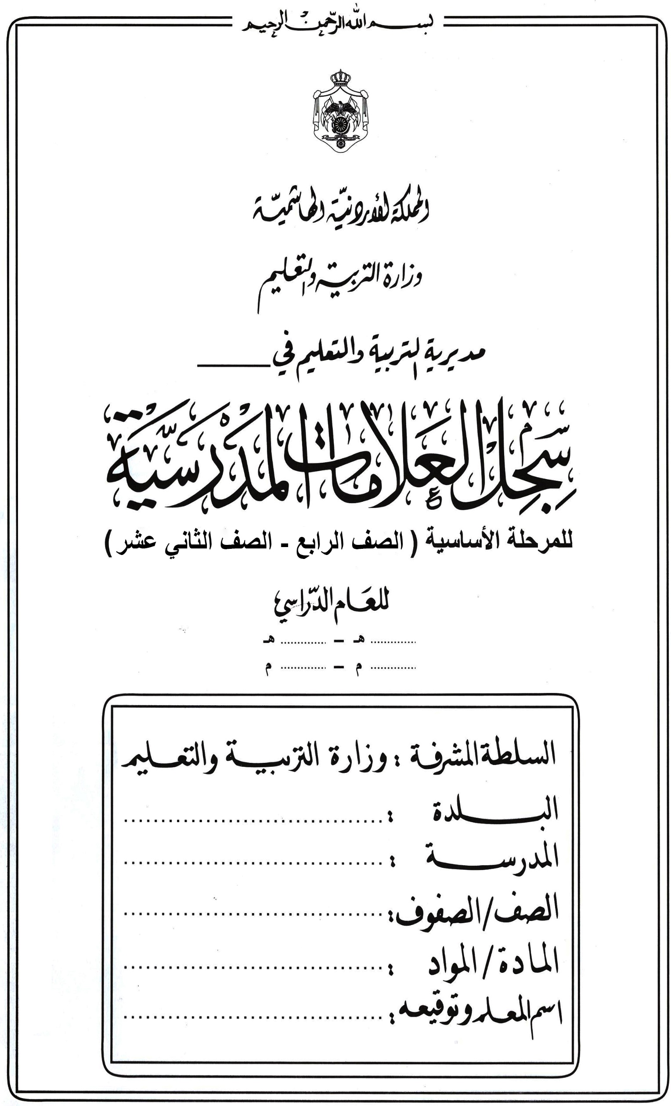



2025 2026
1444 1445

المادة الدراسية
و | ز | حـ | ط | ي | النتيجة السنوية |  | ملحوظــــــــات
التقـــــــــويم الاول | التقـــــــــويم الثاني | التقـــــــــويم الثالث | التقـــــــــويم الرابع | نتيجة الفصل الثاني و + ز + حـ + ط | للصفوف من (4-10) هـ+ي هـ+ي 2 للصفيين (11-12) | نتيجة تقويم الإكمال
25% | 25% | 25% | 25% | 100% | 100%

- 47 -

3
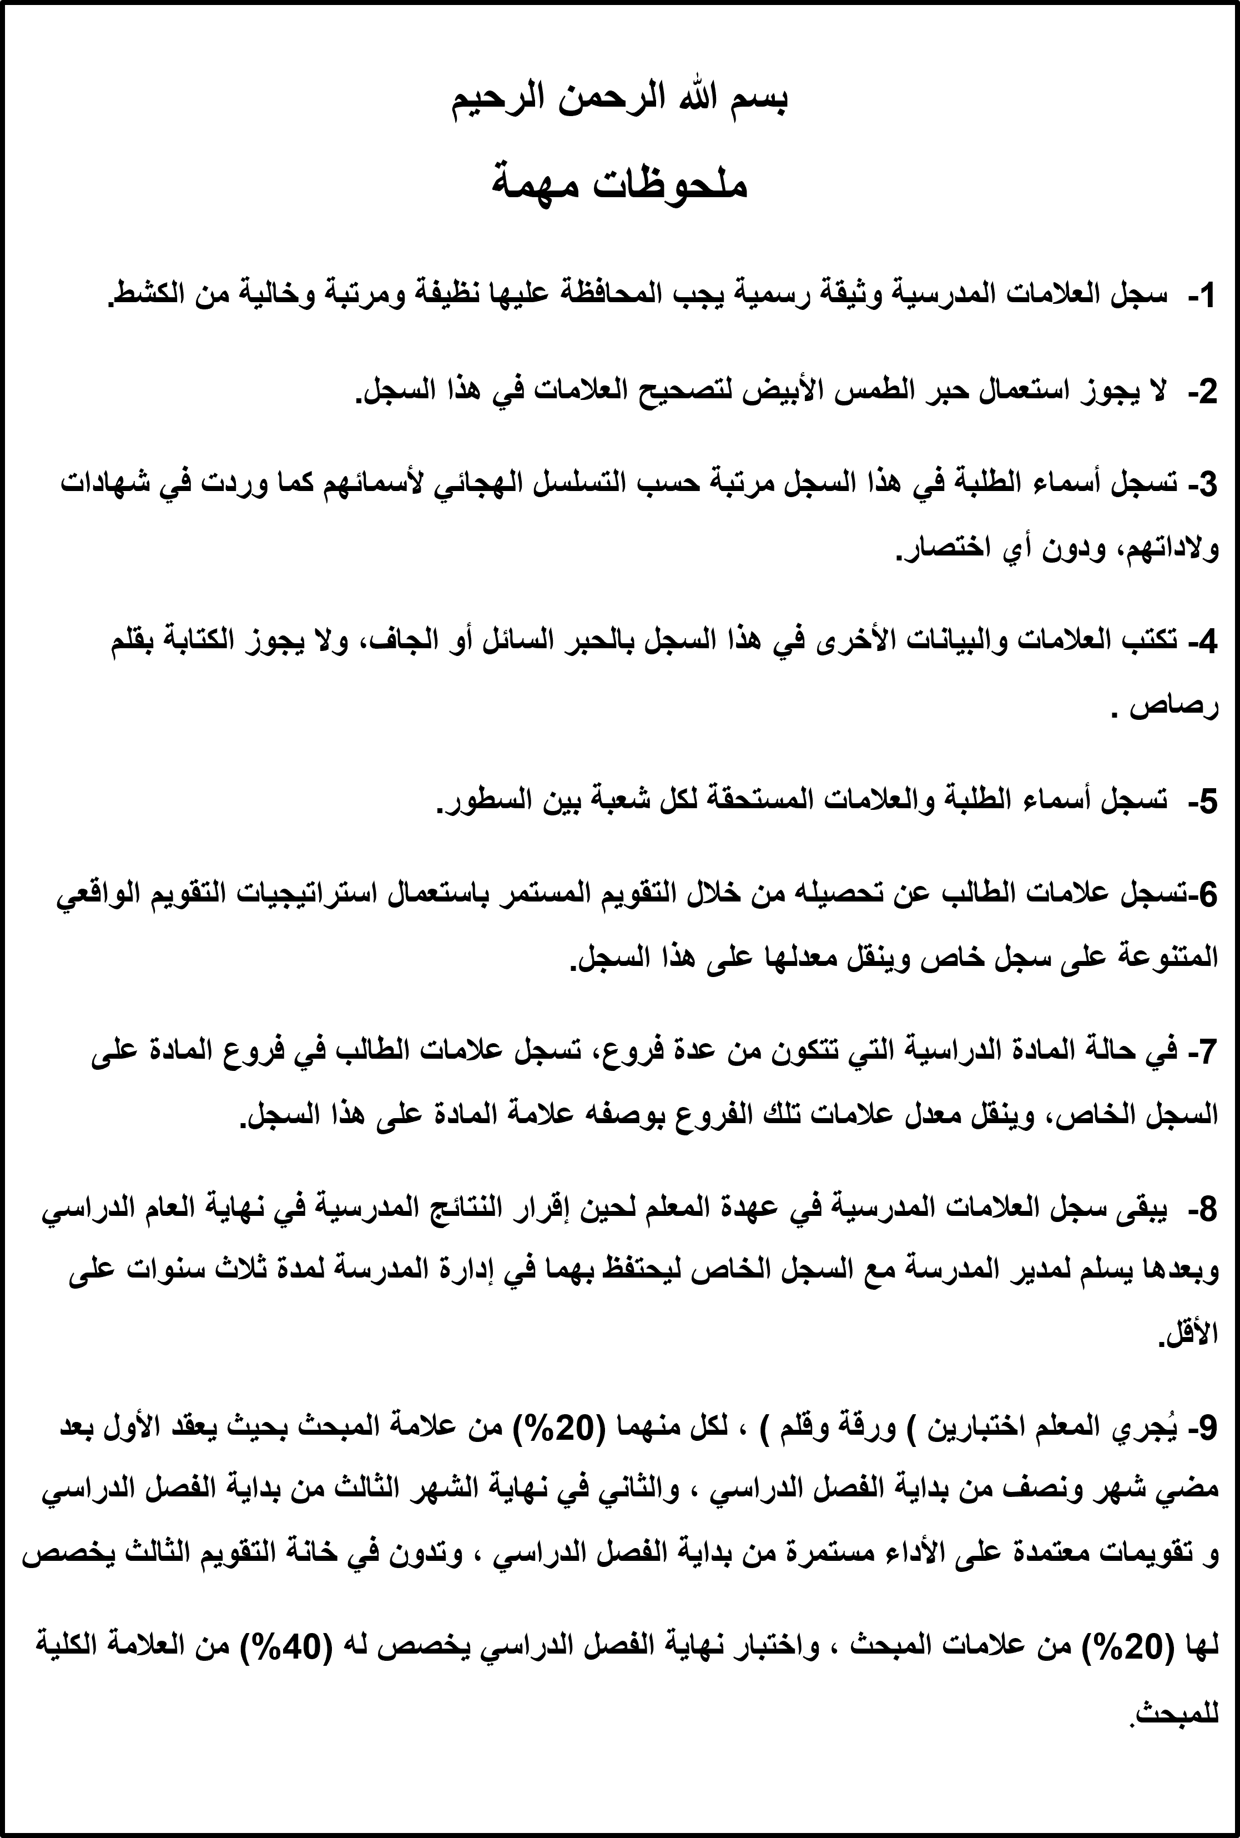
1444 1445
2025 2026

